Sheet1
项目执行阶段 | 流程图 | 产出物 | 验证方案
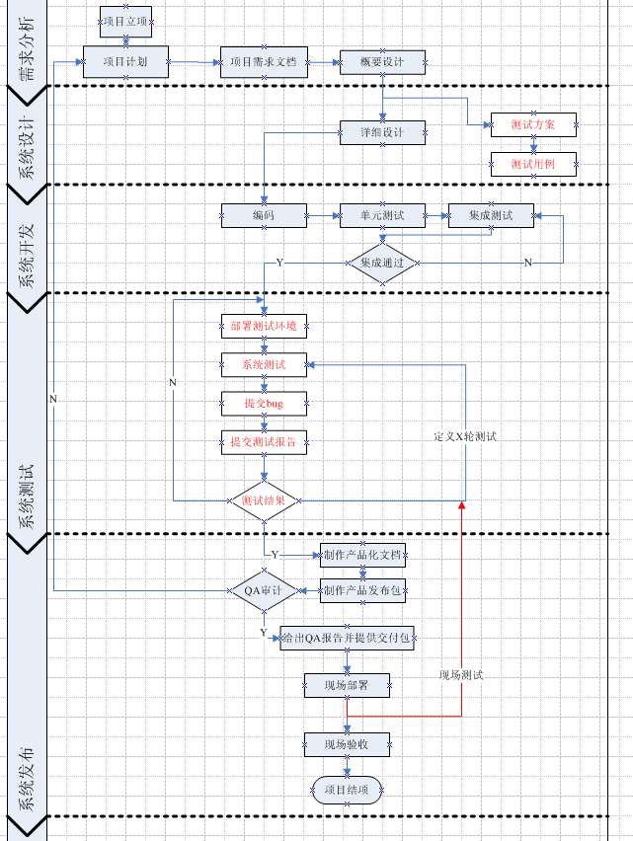

 |  | 1.项目计划文档 | 测试计划SVN
 |  | 2.需求文档 | 测试人员阅读并提出问题

 |  | 3.当需求文档评审通过后，测试需要编写测试方案 | 测试方案（功能、性能）SVN
 |  | 4.制定测试方案后 | 测试用例SVN

 |  | 4.部署指南包含上面的，代码提交，单元测试报告，集成测试报告文档
 |  | 1.当测试人员经过第一轮测试后需要给出bug列表 | 需要测试负责人检查
 |  | 2.当测试人员经第二轮测试后需要给出测试报告 | 需要测试负责人检查
 |  | 3.当研发人员修改bug完毕后需要提交代码，打上标签 | 禅道
 |  | 4.当研发人员修改bug完毕后需要给出问题解决方案 | 禅道
 |  | 5.并发/性能测试 | 并发和性能测试报告

 |  | 1.提供验收文档 | 测试报告

